Evaluación
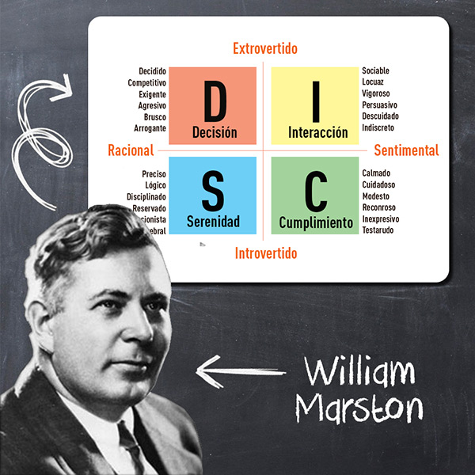
 |  |  |  | TEST DISC
Lea con cuidado: En cada una de las tres columnas a continuación hay ocho grupos de cuatro
palabras. De la lista de alternativas del 1 al 4, donde 4 es la opción donde MÁS se identifica
y 1 es la opción donde MENOS se identifica. No complete valores repetidos.

Tiende a actuar de una manera... |  |  |  | Se siente cómodo siendo... |  |  |  | Característica principal...
Expresiva | I | I | 4 | Animoso | D | D | 3 | Liderar | D | D | 2
Cuidadosa | C | C | 2 | Elocuente | I | I | 4 | Ser entusiasta | I | I | 4
Persistente | D | D | 1 | Sincero | S | S | 2 | Seguir las reglas | C | C | 3
Comprensiva | S | S | 3 | Conservador | C | C | 1 | Lealtad | S | S | 1

Aparentemente suele ser… |  |  |  | Se puede considerar... |  |  |  | Usted es una persona...
Respetuoso | C | C | 3 | Contento | S | S | 4 | Paciente | C | C | 4
Socialmente desenvuelto | I | I | 4 | Competitivo | D | D | 3 | Gran Oyente | S | S | 2
Atrevido | D | D | 2 | Persuasivo | I | I | 2 | Optimista | I | I | 1
Relajado | S | S | 1 | Analítico | C | C | 1 | Con Iniciativa | D | D | 3

Mi defecto es… |  |  |  | Cuando hay un conflicto suelo... |  |  |  | Es necesario mejorar...
Soy muy duro | C | C | 1 | Tener carácter fuerte | D | D | 1 | Ser resentido | S | S | 2
Impaciente | D | D | 2 | Ser lento para actuar | C | C | 3 | Ser arrogante | D | D | 1
No me gustan los cambios | S | S | 3 | Hablar muy rápido | I | I | 2 | Ser muy crítico | C | C | 3
Desorganizado | I | I | 4 | Evitarlo | S | S | 4 | Hablas sin pensar | I | I | 4

Aspecto a mejorar… |  |  |  | Algunas veces suelo… |  |  |  | Tengo miedo a…
Muy detallista | C | C | 2 | Hablar sin pensar | I | I | 3 | Fracaso | C | C | 2
Tomar muchos riesgos | D | D | 3 | Ser distante y frío | C | C | 1 | Los cambios bruscos | S | S | 3
Dificultad para priorizar cosas | S | S | 4 | Impacientarme | D | D | 4 | Tomar demasiados riesgos | D | D | 4
Comunicación | I | I | 1 | Tener falta de iniciativa | S | S | 2 | Perder el control | I | I | 1

Cuando estoy con mis compañeros suelo… |  |  |  | En una conversación suelo ser... |  |  |  | Con mis amigos a menudo...
Ayudarlos | S | S | 2 | Mostrarme optimista | I | I | 3 | Soy muy entusiasta | I | I | 4
Motivarlos en sus tareas | I | I | 4 | Ser coherente con lo que digo | C | C | 1 | Hablar calmado | S | S | 2
Enfocarme en mis tareas | C | C | 1 | Dar nuevas ideas | D | D | 2 | Me muestro maduro | C | C | 1
Tomar la iniciativa | D | D | 3 | Prestar mucha atención | S | S | 4 | Soy directo | D | D | 3

Con tu jefe sueles… |  |  |  | En situaciones de presión... |  |  |  | En situaciones de estrés sueles…
Mantener un alto nivel | C | C | 1 | Tomar el control de la situación | D | D | 3 | Ser despreocupado | S | S | 2
Innovador | D | D | 2 | Tener pensamiento crítico | C | C | 2 | Ser optimista | I | I | 3
Paciente y enérgico | S | S | 4 | Pedir ayuda a mis compañeros | I | I | 1 | Ser nervioso | D | D | 1
Alegre y resuleve conflictos | I | I | 3 | Trabajar tranquilamente | S | S | 4 | Ser meticuloso | C | C | 4

En tu entorno de trabajo… |  |  |  | Cuando vas de compras sueles… |  |  |  | Con mi trabajo suelo ser…
Me gusta un área pequeña | C | C | 2 | Comprar con calma | C | C | 3 | Exigente | D | D | 2
Tener comunicación constante con mis compañeros | I | I | 4 | Comprar lo que ya habías planificado | D | D | 4 | Enérgico | I | I | 4
Poco conflicto entre persona | S | S | 1 | Demorarte en comprar | S | S | 1 | Despreocupado | S | S | 1
No me gusta la rutina | D | D | 3 | Conversar con el vendedor | I | I | 2 | Meticuloso | C | C | 3

Es tu ambiente ideal... |  |  |  | Cuando hay un problema suelo… |  |  |  | En tu primera impresión, sueles...
Oficina o área de trabajo privada | C | C | 1 | Ser optimista | I | I | 4 | Ser extrovertido | I | I | 4
Entorno estable y predecible | S | S | 2 | Ser brusco | D | D | 2 | Mostrarte decidido | D | D | 2
Libertad de movimiento | I | I | 4 | Ser despreocupado | S | S | 3 | Mantenerte sereno | S | S | 1
Un entorno innovador | D | D | 3 | Ser pesimista | C | C | 1 | Ser diplomático | C | C | 3

Perfil DISC
DISC
Evaluación de personalidad según su Lateralidad Hemisférica
perfil DISC | Evaluación | Personalidad
Decisión | 59 | Extrovertido y Racional
Interacción | 74 | Extrovertido y Sentimental
Serenidad | 58 | Racional e Introvertido
Cumplimiento | 49 | Sentimental e Introvertido
 | Cumprimiento
perfil DISC | Evaluación | Perfil requerido
Decisión | 59 | 60
Interacción | 74 | 70
Serenidad | 58 | 40
Cumplimiento | 49 | 60

Personalidad | Evaluación
Extrovertido y Racional | 59
Extrovertido y Sentimental | 74
Racional e Introvertido | 58
Sentimental e Introvertido | 49

